Лист1
Прайс-лист ООО "Бриза" на 2016 год

Все изделия выполнены из латуни
Возможная цветовая гамма: золото, матовое золото, светлая бронза, темная бронза, никель
 |  | (+0-25% к стоимости изделия)

Арт. | Наименование | Описание | Изображение | Цена, руб. | Ед.изм.
01 Ручки дверные опорные
01-001 | Куб боковой | Державка дуб – 300 мм | 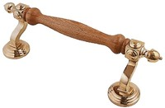 | 6750 | шт.
 |  |  |  | 13500 | компл.
01-002 | Александровская с канелюрами | Державка дуб – 260 мм | 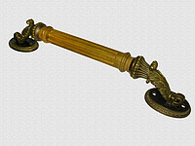 | 9450 | шт.
 |  | Общая длина >400vv |  | 18900 | компл.
01-004 | Опорная с канелюрами | Длина – от 300 до … | 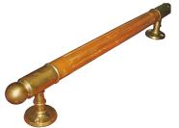 | 6000 | шт.
 |  |  |  | 12000 | компл.
01-004 | Ручка скоба на пластине | Длина – от 400 до … | 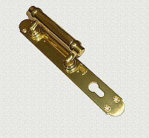 | от 5500 | шт.
 |  |  |  | от 11000 | компл.
03 Ручки дверные поворотные
 | Ручка Восьмигранная и Конусная | усилены дополнительной пружиной |  | от 6900 | компл.
 | Ручка Армянская, Музейная, Ракушка | усилены дополнительной пружиной |  | от 6900 | компл.
03 Ручки оконные
03-014, 03-017 | Токарная ручка малая | d=10мм | 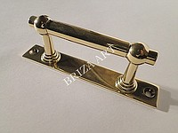 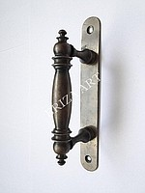 | от 1500 | шт.
 | Токарная ручка средняя | d=15мм |  | от 1600
 | Токарная ручка большая | d=20мм |  | от 2000
03-011 | Ручка скоба литая | Длина пластины от 100 до 200мм |  | от 1750 | шт.
03-016 | Ручка скоба - простая | лдина = 130мм |  | от 1250 | шт.
03-025, 03-026, 03-027 | Ручка оконная, "Элипсная", "Капля", "S-образная" | Под поворотный механизм |  | от 1450 | шт.
04 Петли
04-001 | Петля замковая универсальная | ПЗ 215 | 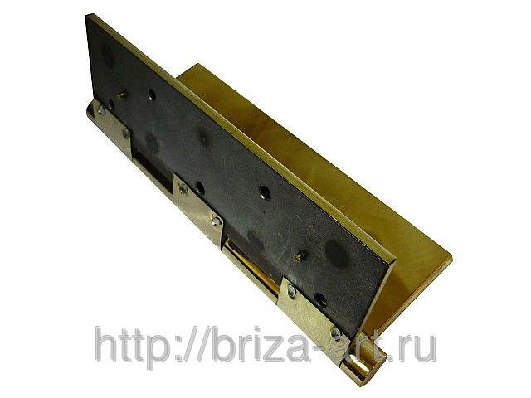 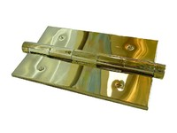 | 2450 | шт.
 |  | ПЗ 205 |  | 2400 | шт.
 |  | ПЗ 180 |  | 2250 | шт.
 |  | ПЗ 150 |  | 2150 | шт.
 |  | ПЗ 125 |  | 1650 | шт.
 |  | ПЗ 100 |  | 1550 | шт.
04-002 | Петля разъемная (правая, левая) | ПР 200 | 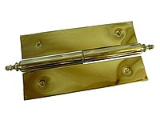 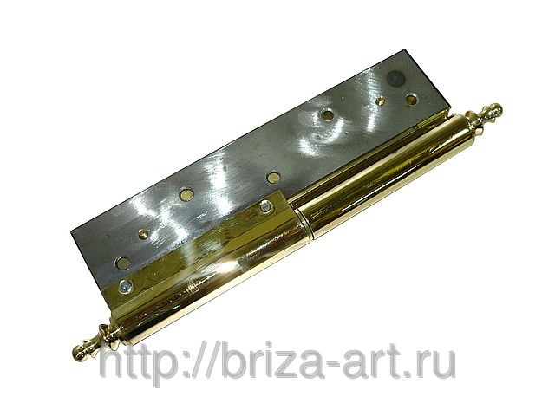 | 1990 | шт.
 |  | ПР 180 |  | 1950 | шт.
 |  | ПР 150 |  | 1890 | шт.
 |  | ПР 130 |  | 1290 | шт.
 |  | ПР 110 |  | 1190 | шт.
 |  | ПР 85 |  | 1090 | шт.
05 Шпингалеты
05-001 | Шпингалет дверной врезной | 24х250 мм; 32х250 мм |  | 1490 | шт.
 |  | 24х400 мм; 32х400 мм |  | 1590 | шт.
 |  | 24х700 мм; 32х700 мм |  | 2790 | шт.
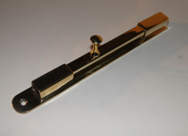
05-004 | Шпингалет с Квадратным штоком | 100 мм, шток 10х10 мм |  | 1490 | шт.
 |  | 150 мм, шток 10х10 мм |  | 1590 | шт.
 |  | 200 мм, шток 10х10 мм |  | 1690 | шт.
 |  | 250 мм, шток 10х10 мм |  | 1790 | шт.
 |  | 300 мм, шток 10х10 мм |  | 1890 | шт.
 |  | 400 мм, шток 10х10 мм |  | 1990 | шт.
 | Шпингалет с прямоугольным штоком | 140 мм, шток 14х12 мм |  | 1850 | шт.
 |  | 160 мм, шток 14х12 мм |  | 1990 | шт.
 |  | 260 мм, шток 14х12 мм |  | 2650 | шт.
 | Шпингалет элитный | L=200мм. |  | 1550 | шт.
 |  | L=400мм |  | 2690 | шт.
05-006 | Шпингалет с круглым штоком | 150х22, фигурное основание | 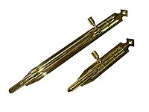 | 1490 | шт.
 |  | 270х22, фигурное основание |  | 1790 | шт.
 |  | 100х18, прямоугольное основание |  | 1490 | шт.
 |  | 220х18, прямоугольное основание |  | 1790 | шт.
05-007 | Шпингалет с ручкой на конце | 160х22 мм |  | 1690 | шт.
 |  | 240х22 мм |  | 1990 | шт.
05-013 | Форточная завертка | - правая, левая | 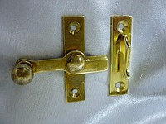 | 990 | шт.

16 Отбойники, Пороги
16-001, 16-002, 16-003 | Отбойник, порог латунный | Латунь 1,2мм |  | 2.7 | кв.см
 |  | Латунь 1,5мм |  | 2.9 | кв.см
 |  | Латунь 2мм |  | 3.3 | кв.см

